테스트 케이스별 결과 화면
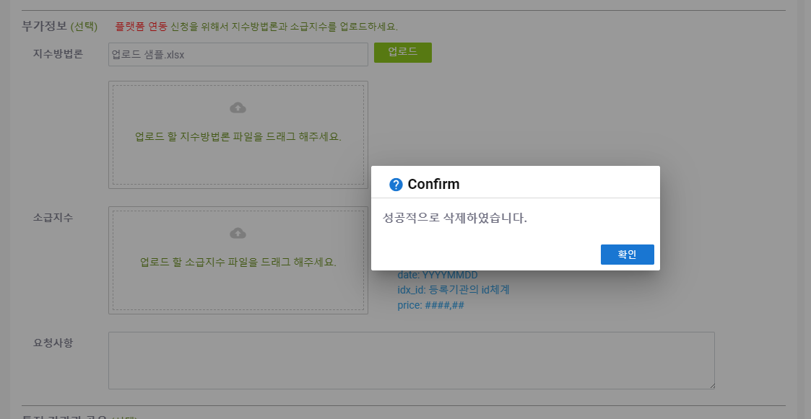
ETP 플랫폼 구축 |  |  |  | 단위테스트 결과서
단위테스트 ID | UT-IDX-REG-03 | 단위테스트명 | 지수 등록내용 수정 (연동신청 후)
업무구분 | INDEX | 작성자 | 최병국

1. 저장된 내용이 모두 정상적으로 노출되는지 확인한다.
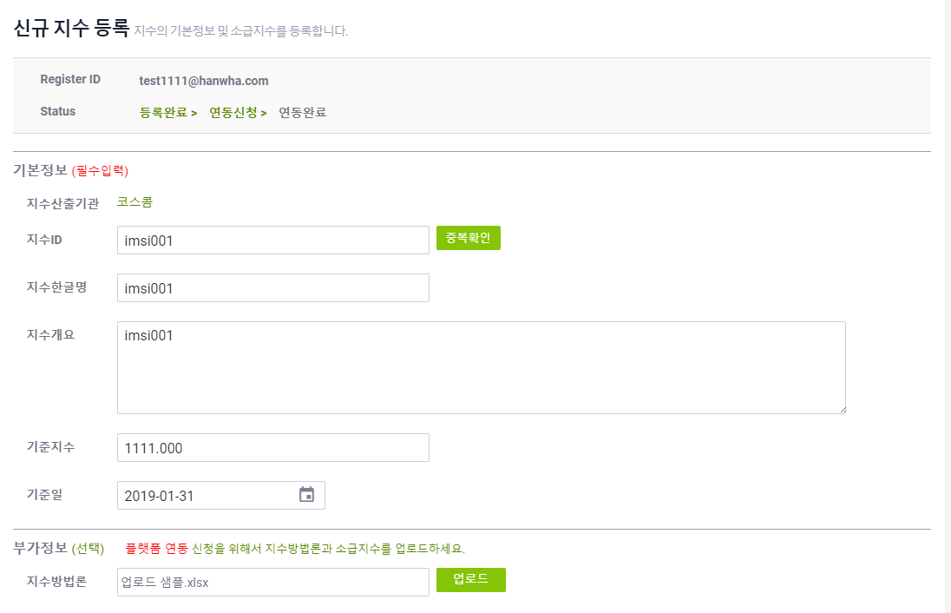

2. 소급지수를 삭제한후 저장시 메시지가 노출되는지 확인한다.
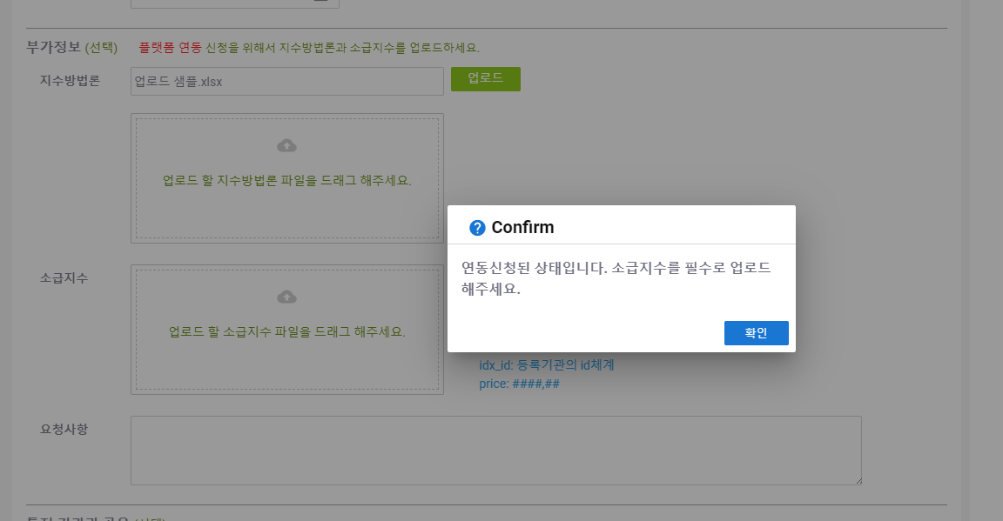
3. 삭제버튼 클릭시 정상적으로 삭제되는지 확인한다.

